PM
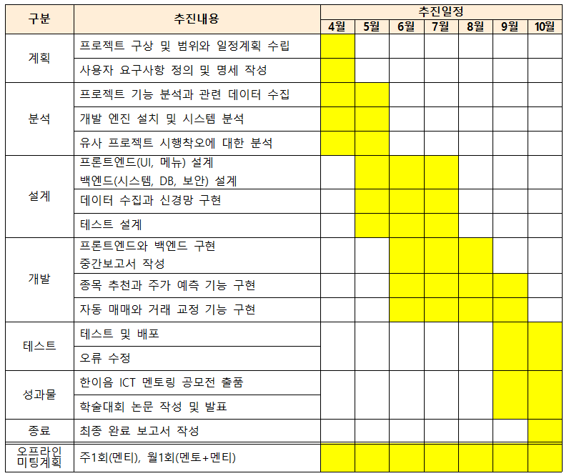
구분 | 추진내용 | 4월 |  |  |  |  |  |  |  | 5월 |  |  |  |  |  |  |  |  | 6월 |  |  |  |  |  |  |  |  | 7월 |  |  |  |  |  |  |  |  | 8월 |  |  |  |  |  |  |  |  | 9월 |  |  |  |  |  |  | 10월
 |  | 3 | 6 | 10 | 13 | 17 | 20 | 24 | 27 | 1 | 4 | 8 | 11 | 15 | 18 | 22 | 25 | 29 | 1 | 5 | 8 | 12 | 15 | 19 | 22 | 26 | 29 | 3 | 6 | 10 | 13 | 17 | 20 | 24 | 27 | 31 | 3 | 7 | 10 | 14 | 17 | 21 | 24 | 28 | 31 | 4 | 7 | 11 | 14 | 18 | 21 | 28 | 2 | 5 | 9 | 12 | 16 | 19 | 23 | 26 | 30
계획 | 프로젝트 구상 및 범위와 일정계획 수립
 | 사용자 요구사항 정의 및 명세 작성
분석 | 프로젝트 기능 분석과 관련 데이터 수집
 | 개발 엔진 설치 및 시스템 분석
 | 국내외 AI 주식투자 서비스 분석
 | 유사 프로젝트 시행착오에 대한 분석
설계 | 데이터 수집과 신경망 구현
 | 프론트엔드(UI, 메뉴) 설계
 | 백엔드(시스템, DB, 보안) 설계
 | 테스트 설계
개발 | 프론트엔드와 백엔드 구현
 | 종목 추천과 주가 예측 기능 구현
 | 자동 매매와 거래 교정 기능 구현
테스트 | 테스트 및 배포
 | 오류 수정

